テーブル一覧
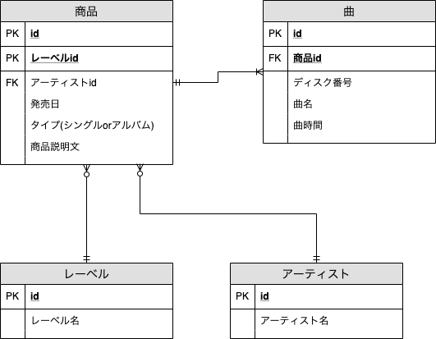
テーブル一覧 |  | ER図は次に従います
No. | 名前
1 | products
2 | labels
3 | artists
4 | songs

